Tuyến MRT_1
Thông tin tuyến Metro số 1 (Bến Thành - Suối Tiên)
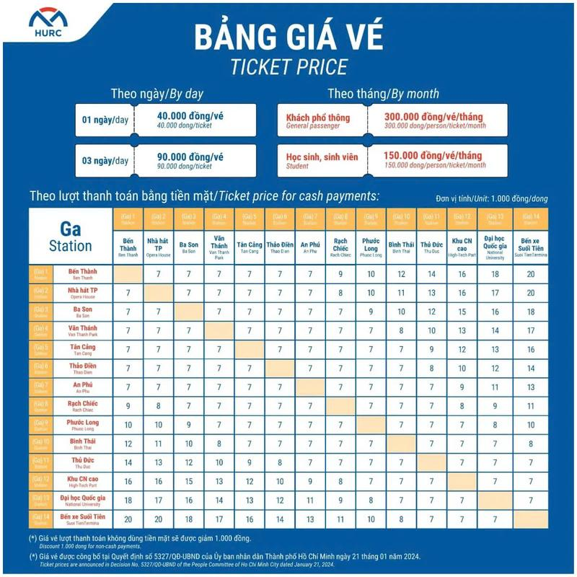

Giá vé Metro
Giá vé ngày | Vé 1 ngày | 40.000vnđ/ ngày
 | Vé 3 ngày | 90.000vnđ/ngày
Giá vé lượt |  | 7.000vnđ - 20.000vnđ (Thanh toán bằng tiền mặt)
 |  | 6.000vnđ - 19.000vnđ (Thanh toán không dùng tiền mặt)

Phương thức mua vé Metro

Mua vé online trên ứng dụng HCMC Metro HURC
Bước 1: Cài đặt ứng dụng HCMC Metro HURC (CH Play trên Android hoặc AppStore trên Iphone)
Bước 2: Tạo tài khoản mới hoặc đăng nhập bằng tài khoản Google
Bước 3: - Tại màn hình chính trên ứng dụng chọn vào mục “Mua vé” +Tại đây bạn sẽ có những lựa chọn mua vé ngày và vé tháng |  | Bước 4: -Tiếp theo, bạn nhấn vào mục Mua ngay => Chọn mục Phương thức thanh toán.
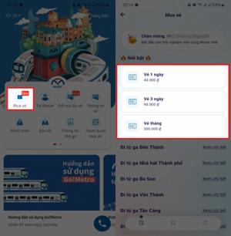 |  | 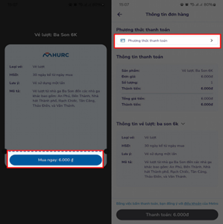

Ngoài ra, bạn cũng có thể mua vé lượt bằng cách kéo xuống bên dưới, chọn nhà ga bắt đầu sau đó chọn nhà ga đến, tại đây cũng sẽ hiển thị giá vé |  | -Ứng dụng cung cấp nhiều phương thức thanh toán để bạn lựa chọn. Lúc này, bạn chọn Phương thức thanh toán mong muốn, sau đó tiến hành thanh toán và nhận vé Metro online.
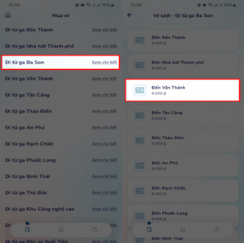 |  | 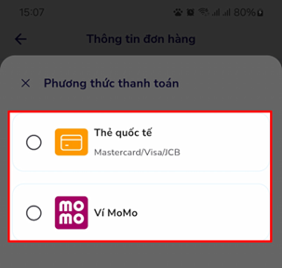

Khi đến nhà ga, bạn chỉ cần xuất trình mã vé Metro online đã mua cho nhân viên hoặc quét vào máy quét ở cổng soát vé trước khi lên tàu là được

Thanh toán trực tiếp bằng thẻ ngân hàng
• Thanh toán qua thiết bị đầu đọc thẻ EMV tại các cổng soát vé: Khi đi ngang cổng soát vé có thể dùng thẻ Napas hoặc MasterCard quét trực tiếp lên máy

Mua vé thủ công tại máy bán vé:
Thanh toán qua máy POS hoặc chuyển khoản, nhận QR code và quét tại cổng soát vé

Các địa điểm vui chơi gần ga Metro
Nhà ga | Địa điểm
Ga Bến Thành, Ga nhà hát Thành phố | Công viên Tao Đàn
 | Dinh Độc Lập
 | Chợ Bến Thành
 | Nhà thờ Đức Bà
 | Nhà hát Thành phố Hồ Chí Minh
 | Phố đi bộ Bùi Viện
 | Phố đi bộ Nguyễn Huệ
 | Bảo Tàng Thành phố Hồ Chí Minh
 | Bảo tàng Mỹ thuật Tp.Hồ Chí Minh
 | Bưu điện trung tâm Sài Gòn
 | Đường sách Tp.Hồ Chí Minh
Ga Văn Thánh, ga Tân Cảng | Công viên Vinhomes Central Park
 | Landmark 81
Ga Thảo Điền, ga An Phú | Công viên bờ sông Sài Gòn
 | Vincom Mega Mall Thảo Điền
Ga Thủ Đức | Trường Đại học Sư phạm Kỹ thuật TP.HCM
 | Co.opmart Xa Lộ Hà Nội
 | Công viên Bình Thọ
 | Vincom Plaza Lê Văn Việt
 | Vincom Plaza Thủ Đức
 | Nhà sách Fahasa quận 9
Ga Đại học Quốc gia, ga bến xe Suối Tiên | Bến xe miền Đông mới
 | Nghĩa trang Liệt sĩ Thành phố Hồ Chí Minh
 | Làng đại học Quốc gia TP.Hồ Chí Minh
 | Công viên văn hóa Suối Tiên

